상품제안서
JB.lab 차량용 자동 고속 무선충전 송풍구 거치대 JQi5 | 상품코드: F01103

 |  |  |  |  |  | 02-412-0044 | www.easy1.co.kr
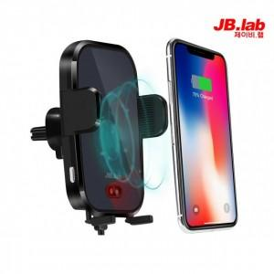

【상세/제작정보】 | .

【인쇄/포장옵션】 | 실크 / 포장지포장

【공급단가】 | 수량 | 50~ | 300~ | 1,000~ | 2,000~
*VAT별도 | 단가 | 40,100원 | 38,610원 | 37,130원 | 35,640원

【상품 URL】 | https://dev.easy1.co.kr:443/src/goods_detail.php?gdno=1103

